Hoja1
2024-05-07

LA PAZ 28 - HAEDO 4460-2005
BUENOS AIRES luquearti@gmail.com
____________________________________________________________________________________
 | GANCHO "J"
 | C/ accesorios
 | Zincados
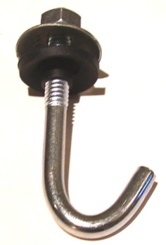

GANCHO "J" C/ACCESORIOS COMPLETO
COD. | MEDIDA | PRECIO
GANJ-50 | 1/4 X 50 | 106.33
GANJ-60 | 1/4 X 60 | 113.84
GANJ-70 | 1/4 X 70 | 119.22
GANJ-80 | 1/4 X 80 | 125.12
GANJ-90 | 1/4 X 90 | 131.03
GANJ-100 | 1/4 X 100 | 138.54
GANJ-110 | 1/4 X 110 | 150.36
GANJ-120 | 1/4 X 120 | 169.70
GANJ-160 | 1/4 X 160 | 198.69

 | PRECIO POR C/U
 | ENVASE POR 100 UNIDADES

 | N

